データ
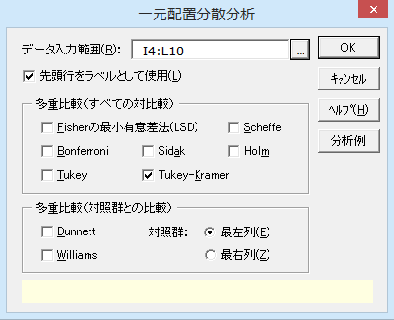
食餌の摂取量と成長の程度との関係
表1 |  |  |  |  | 表2
No. | A1 | A2 | A3 | A4 | No. | A1 | A2 | A3 | A4
1 | 205 | 201 | 248 | 202 | 1 | 5 | 1 | 48 | 2
2 | 206 | 221 | 265 | 276 | 2 | 6 | 21 | 65 | 76
3 | 164 | 197 | 197 | 237 | 3 | -36 | -3 | -3 | 37
4 | 190 | 185 | 220 | 254 | 4 | -10 | -15 | 20 | 54
5 | 194 |  | 212 | 230 | 5 | -6 |  | 12 | 30
6 | 203 |  | 281 |  | 6 | 3 |  | 81

出典：「新版 医学への統計学」（朝倉書店）

結果
一元配置分散分析

出力内容
基本統計量
等分散性の検定
分散分析表
等分散を仮定しない検定
多重比較検定

基本統計量
目的変数 | モデル | 因子A | n | 平 均 | 標準偏差(SD) | 平均-SD | 平均+SD | 標準誤差(SE) | 平均-SE | 平均+SE
変数Y | 因子A | A1 | 6 | -6.333 | 15.883 | -22.216 | 9.550 | 6.484 | -12.818 | 0.151
 |  | A2 | 4 | 1.000 | 14.967 | -13.967 | 15.967 | 7.483 | -6.483 | 8.483
 |  | A3 | 6 | 37.167 | 32.726 | 4.441 | 69.892 | 13.360 | 23.806 | 50.527
 |  | A4 | 5 | 39.800 | 27.590 | 12.210 | 67.390 | 12.339 | 27.461 | 52.139

各水準の平均値 【 因子A 】

等分散性の検定
 | バートレット検定 |  |  | ルビーン検定
目的変数 | カイ二乗値 | 自由度 | P 値 | F 値 | 自由度1 | 自由度2 | P 値
変数Y | 3.3185 | 3 | 0.3451 | 2.3857 | 3 | 17 | 0.1050

分散分析表
因 子 | TypeⅢ平方和 | 自由度 | 平均平方 | F 値 | P 値 | *：P<0.05 **：P<0.01
因子A | 9284.2714 | 3 | 3094.7571 | 5.0916 | 0.0107 | *
誤差 | 10332.9667 | 17 | 607.8216
全体 | 19617.2381 | 20

等分散を仮定しない検定
手 法 | F 値 | 自由度1 | 自由度2 | P 値 | *：P<0.05 **：P<0.01
Welch | 4.9275 | 3 | 8.8605 | 0.0277 | *
Brown-Forsythe | 5.4407 | 3 | 13.3223 | 0.0116 | *

多重比較検定
因 子 | 目的変数 | 手法 | 水準1 | 水準2 | 平均1 | 平均2 | 差 | 標準誤差 | 統計量 | P 値 | *：P<0.05 **：P<0.01
因子A | 変数Y | Tukey-Kramer | A1 | A2 | -6.3333 | 1.0000 | 7.3333 | 15.9141 | 0.4608 | 0.9666
 |  |  | A1 | A3 | -6.3333 | 37.1667 | 43.5000 | 14.2340 | 3.0561 | 0.0328 | *
 |  |  | A1 | A4 | -6.3333 | 39.8000 | 46.1333 | 14.9288 | 3.0902 | 0.0306 | *
 |  |  | A2 | A3 | 1.0000 | 37.1667 | 36.1667 | 15.9141 | 2.2726 | 0.1440
 |  |  | A2 | A4 | 1.0000 | 39.8000 | 38.8000 | 16.5384 | 2.3461 | 0.1266
 |  |  | A3 | A4 | 37.1667 | 39.8000 | 2.6333 | 14.9288 | 0.1764 | 0.9980

